상품제안서
패밀리매트 | 상품코드: S43560

 |  |  |  |  |  |  | 02-713-8555 | www.synergygift.co.kr
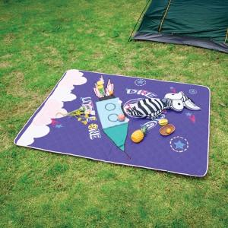

【상세/제작정보】

【인쇄/포장옵션】 | 풀칼라 / OPP(비닐)

【공급단가】 | 수량 | 50~ | 100~ | 500~ | 1,000~ | 2,000~
*VAT별도 | 1450*1450 | 15,600원 | 15,240원 | 14,760원 | 14,040원 | 13,800원
 | 1450*2000 | 19,500원 | 19,050원 | 18,450원 | 17,550원 | 17,250원

【상품 URL】 | https://www.synergygift.co.kr:443/src/goods_detail.php?gdno=43560

